Tabelle1
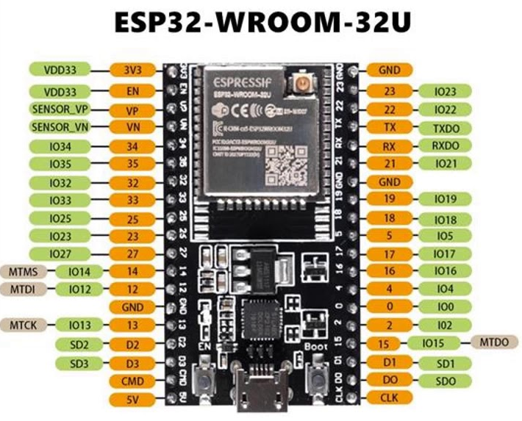

Tabelle2
 | 1 Kanal Relais 5V (betrieben an 3,3 V)

 | (trigger on low-level)

 |  | LED

 |  | R=100 Ω

 |  |  |  |  | ESP32 WROOM-32U

 |  |  |  |  | U.FL zu RP-SMA Kabel | self-made dipol WiFi-Antenna


 |  |  |  | C=0,1 µF

5V

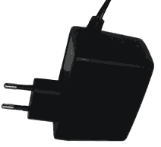

 |  |  | Winkelgeber (10kΩ poti)

 |  |  | (Platz für ein ADS1115 board)

